Накладная-№3
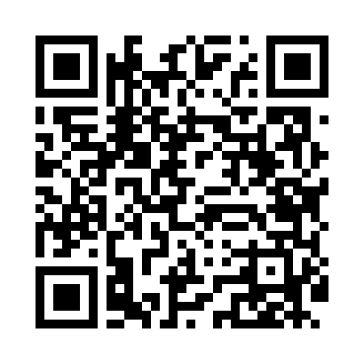
Номер товарно-транспортной накладной: |  |  | Торговый представитель: Karimov Amirjon
Поставщик: Toshkent falcon fly 2 |  |  | Телефон торгового представителя: +
Дата отгрузки: 08.11.2025 |  |  | Контрагент: """" Klient
Дата консигнации: |  |  | Адрес:
Доставщик: |  |  | Телефон:
Телефон доставщика:
Время заказа: 08.11.2025 10:13:11
№ | Штрих-код | Название товаров (работ,услуг) | Количество | Количество в кейсе | Цена | Сумма
 |  |  | 7 |  |  | 347000
1 | 6915646512159 | Соус учун махсус идиш 7.5x7.5x3.8 sm D183501 DB-59-13 | 1 | 1 шт. | 6,000 | 6,000
2 | 6951366430199 | Ложка длинная AHI-AK2312S DB-65-31 | 1 | 1 шт. | 23,000 | 23,000
3 | 7896968102220 | Кошик Вилка 102-22 | 1 | 1 шт. | 45,000 | 45,000
4 | 6915646512142 | Соус учун махсус идиш D183501 7.5x7.5x3.8 sm DB-59-12 | 1 | 1 шт. | 6,000 | 6,000
5 | 6915646512166 | Соус учун махсус идиш 7.5x7.5x3.8 sm D183501 DB-59-14 | 1 | 1 шт. | 6,000 | 6,000
6 | 6920240023642 | Напольные коврики для ванной комнаты 45*120CM XP-23-64 | 1 | 1 шт. | 123,000 | 123,000
7 | 6920240023284 | Коврики напольные для ванной комнаты 80*120CM В большой каропке 30 шт XP-23-28 | 1 | 1 шт. | 138,000 | 138,000
Итого: 347000

